Tông Hợp
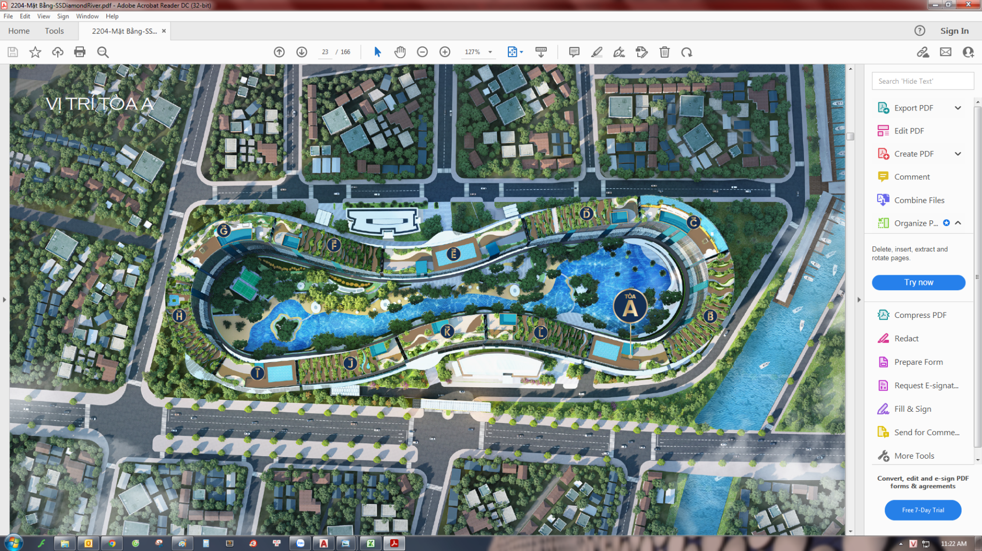
A | B | C | D | E | F | G | H | I | J | K | L | Uart
1 | 1 | 1 | 1 | 1 | 1 | 1 | 1 | 1 | 1 | 1 | 1 | A | thang
1 | 1 | 1 | 1 | 1 | 1 | 1 | 1 | 1 | 1 | 1 | 1 | B | 1
4 | 3 | 3 | 3 | 3 | 4 | 3 | 3 | 4 | 4 | 3 | 4 | C | 2
4 | 3 | 3 | 3 | 3 | 4 | 4 | 3 | 4 | 5 | 4 | 4 | D | 3
4 | 3 | 3 | 4 | 3 | 4 | 3 | 3 | 4 | 4 | 3 | 4 | E | 4
4 | 3 | 3 | 3 | 3 | 4 | 4 | 3 | 4 | 5 | 4 | 4 | F | 5
4 | 3 | 3 | 4 | 3 | 4 | 4 | 3 | 4 | 4 | 3 | 4 | G | 6
4 | 3 | 3 | 3 | 3 | 4 | 4 | 3 | 4 | 5 | 4 | 4 | H | 7
4 | 3 | 3 | 4 | 3 | 4 | 3 | 3 | 4 | 4 | 3 | 4 | I | 8
4 | 3 | 3 | 3 | 3 | 4 | 4 | 3 | 4 | 5 | 4 | 4 | J | 9
4 | 3 | 3 | 4 | 3 | 4 | 3 | 3 | 4 | 4 | 3 | 4 | K | 10
4 | 3 | 3 | 3 | 3 | 4 | 4 | 3 | 4 | 5 | 4 | 4 | L | 11
1 | 3 | 3 | 3 | 2 | 4 | 4 | 3 | 1 | 4 | 3 | 4 | M | 12
1 | 3 | 3 | 3 | 1 | 4 | 3 | 3 | 1 | 5 | 4 | 4 | N | 13
 | 3 | 3 | 3 |  | 4 | 3 | 3 |  | 4 | 3 | 4 |  | 14
 | 2 | 3 | 3 |  | 3 | 4 | 3 |  | 5 | 4 | 4 |  | 15
 | 4 | 3 | 4 |  | 4 | 3 | 5 |  | 5 | 3 | 5 |  | 16
 | 2 | 3 | 3 |  | 3 | 4 | 3 |  | 5 | 4 | 4 |  | 17
 | 4 | 3 | 4 |  | 4 | 3 | 4 |  | 5 | 3 | 5 |  | 18
 | 3 | 3 | 3 |  | 3 | 4 | 3 |  | 5 | 4 | 4 |  | 19
 | 4 | 2 | 1 |  | 1 | 1 | 1 |  | 1 | 1 | 1 |  | 20
 | 2 | 2 | 3 |  | 3 | 2 | 3 |  | 3 | 2 | 3 |  | 21
 | 3 | 3 | 4 |  | 4 | 3 | 4 |  | 4 | 3 | 4 |  | 22
 | 2 | 3 | 2 |  | 3 | 4 | 3 |  | 3 | 4 | 3 |  | 23
 | 3 | 3 | 3 |  | 4 | 4 | 4 |  | 5 | 3 | 5 |  | 24
 | 2 | 3 | 2 |  | 3 | 3 | 3 |  | 2 | 4 | 3 |  | 25
 | 3 | 3 | 3 |  | 4 | 4 | 4 |  | 4 | 3 | 5 |  | 26
 | 3 | 3 | 2 |  | 3 | 4 | 3 |  | 3 | 4 | 3 |  | 27
 | 4 | 3 | 3 |  | 4 | 3 | 4 |  | 4 | 3 | 4 |  | 28
 | 3 | 3 | 2 |  | 3 | 4 | 3 |  | 2 | 4 | 4 |  | 29
 | 4 | 3 | 3 |  | 4 | 4 | 4 |  | 3 | 3 | 4 |  | 30
 | 2 | 3 | 2 |  | 3 | 3 | 2 |  | 3 | 4 | 3 |  | 31
 | 2 | 3 | 3 |  | 3 | 4 | 3 |  | 4 | 3 | 4 |  | 32
 | 4 | 3 | 2 |  | 2 | 4 | 3 |  | 2 | 4 | 3 |  | 33
 | 2 | 3 | 3 |  | 4 | 4 | 2 |  | 3 | 3 | 5 |  | 34
 | 2 | 3 | 2 |  | 3 | 3 | 2 |  | 3 | 4 | 3 |  | 35
 | 2 | 0 | 2 |  | 1 | 0 | 1 |  | 1 | 0 | 1 |  | 36
 | 2 | 8 | 3 |  | 3 | 8 | 2 |  | 3 | 8 | 3 |  | 37

44 | 105 | 110 | 107 | 35 | 126 | 128 | 110 | 44 | 138 | 125 | 137 |  | 1209
A | B | C | D | E | F | G | H | I | J | K | L |  | Tòa

 | 1 cổng điều khiển Uart
 | Tổng 1210 cổng

